Simulador de Benefício Fiscal
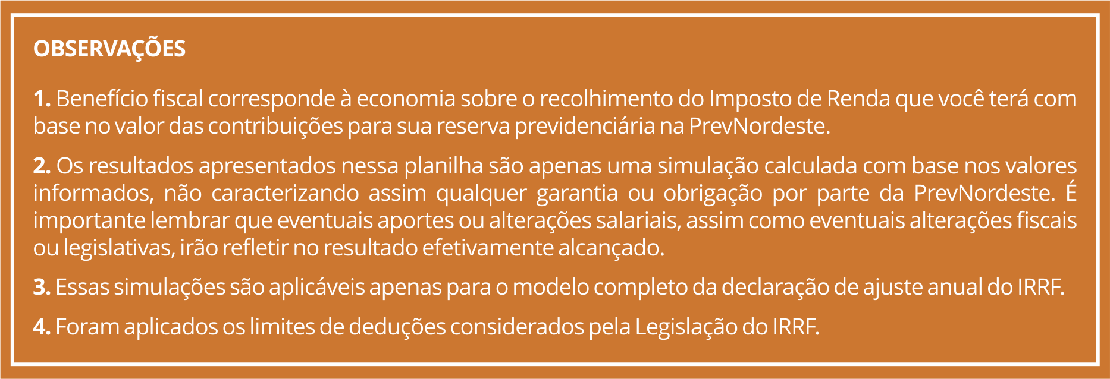
INFORMAÇÕES PARA SIMULAÇÃO - DADOS ANUAIS
Rendimento anual tributável: | R$ 215,000.00
Quantidade de dependentes: | 0
Despesas médicas anuais: | R$ 3,000.00
Despesa com ensino titular: | R$ -
Despesa com ensino dependente: | R$ -
Contribuições à Previdência oficial (RPPS/INSS) anual: | R$ 8.00
Pensão alimentícia anual: | R$ -
Total das contribuições regulares do participante à PrevNordeste - anual: | R$ 2,800.00
Total da contribuição patrocinador - anual | R$ 2,800.00
Total das contribuições esporádicas à PrevNordeste - anual: | R$ -
Limite de dedução anual: | R$ 28,600.00

RESULTADOS DA SIMULAÇÃO |  |  | Quer contribuir? Para fazer o seu aporte e usufruir do Benefício Fiscal, siga as seguintes instruções: Depósito identificado no Banco do Brasil Código identificador: CPF do Participante Agência - 3832-6 Conta Corrente - 80.000-7
 | Situação atual: | Situação sugerida:
Base de Calculo do IR: | R$ 215,000.00 | R$ 215,000.00

Total de Deduções: | -R$ 3,008.00 | -R$ 3,008.00

Contribuições Regulares realizadas à PrevNordeste: | -R$ 2,800.00 | -R$ 2,800.00

Contribuições esporádicas realizadas: | R$ - | R$ -

Contribuições esporádicas sugeridas: | R$ - | -R$ 25,800.00
 |  |  |  | +
Base de Cálculo do IR (líquida): | R$ 209,192.00 | R$ 183,392.00

Imposto devido: | R$ 47,095.48 | R$ 40,000.48

Economia de Imposto decorrente das Contribuições Previdenciárias: | R$ - | R$ 7,095.00

